상품제안서
큐브박스점착메모함 | 상품코드: S05442

 |  |  |  |  |  |  | 02-713-8555 | www.synergygift.co.kr
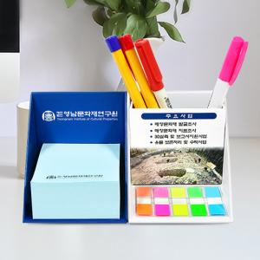

【상세/제작정보】 | <p>인입식자석 내장형자석 부착포함&nbsp;</p><p>클립형 외장형자석 추가시 +100원 추가됩니다.&nbsp;</p>

【인쇄/포장옵션】 | 풀칼라 / 비규격미포장

【공급단가】 | 수량 | 100~ | 300~ | 500~ | 1,000~ | 3,000~
*VAT별도 | 단가 | 5,260원 | 5,070원 | 4,870원 | 4,680원 | 4,560원

【상품 URL】 | https://www.synergygift.co.kr:443/src/goods_detail.php?gdno=18781

